상품제안서
스포츠타올 25*80 (실속형) | 상품코드: F28464

 |  |  |  |  |  |  | 02-412-0044 | www.easy1.co.kr
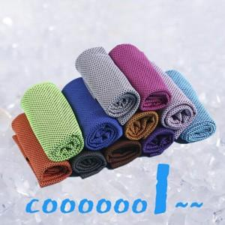

【상세/제작정보】 | 기본수량 미만 인쇄시 비용 추가. 인쇄 수량별 가격 별도 문의. 파우치인쇄 (검정1도 250원)

【인쇄/포장옵션】 | 풀칼라, 1도전사 / OPP(비닐)

【공급단가】 | 수량 | 100~ | 300~ | 500~ | 1,000~ | 3,000~
*VAT별도 | 단가 | 780원 | 760원 | 750원 | 720원 | 690원

【상품 URL】 | https://dev.easy1.co.kr:443/src/goods_detail.php?gdno=28464

